상품제안서
모스니에 대나무칫솔+치약+생분해케이스 | 상품코드: F25984

 |  |  |  |  |  |  | 02-412-0044 | www.easy1.co.kr
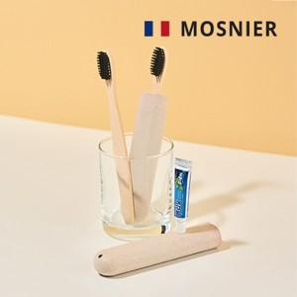

【상세/제작정보】 | 레이저및 컬러인쇄 별도문의

【인쇄/포장옵션】 | 레이저, 스티커, 풀칼라 / 포장지포장

【공급단가】 | 수량 | 100~ | 300~ | 500~ | 1,000~ | 3,000~
*VAT별도 | 단가 | 1,620원 | 1,600원 | 1,560원 | 1,500원 | 1,430원

【상품 URL】 | https://easy1.co.kr:443/src/goods_detail.php?gdno=25984

